상품제안서
25절 시스템 CL-1926 | 상품코드: F14726

 |  |  |  |  |  |  | 02-412-0044 | www.easy1.co.kr
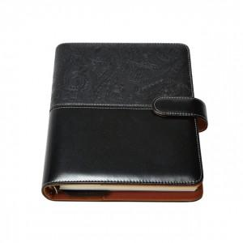

【상세/제작정보】 | 200부 미만 진행시 단가변동 및 인쇄비 추가됩니다.

【인쇄/포장옵션】 | 불박 / 별도문의

【공급단가】 | 수량 | 200~ | 300~ | 500~ | 1,000~ | 2,000~
*VAT별도 | 단가 | 10,120원 | 9,750원 | 9,370원 | 9,000원 | 8,770원

【상품 URL】 | https://dev.easy1.co.kr:443/src/goods_detail.php?gdno=14726

